Sheet1
Тест Кейс №/ID | TC-SF-002
Проект | skillfactory.ru
Компонент | Ссылка на сторонний сайт
Дата | 2023-02-01
Тестировщик | Максим Малыгин
Проверил
Дата проверки

Название/заголовок | Ссылка на сайт "ОТТ плеер"
Описание: | Проверить работоспособность ссылки.
Предусловия: | Осуществлён вход в ЛК Skillfactory. Открыт пункт модуля 5.9 курса QAP - Баг-репорты.
Тестовые данные: | Логин: student@mail.ru Пароль: s1234F!

Шаг | Описание шага | Ожидаемый результат
1 | В пункте модуля 5.9 курса QAP осуществить скрол колесиком мыши вниз до слов "Наш курс" как на скриншоте справа. | 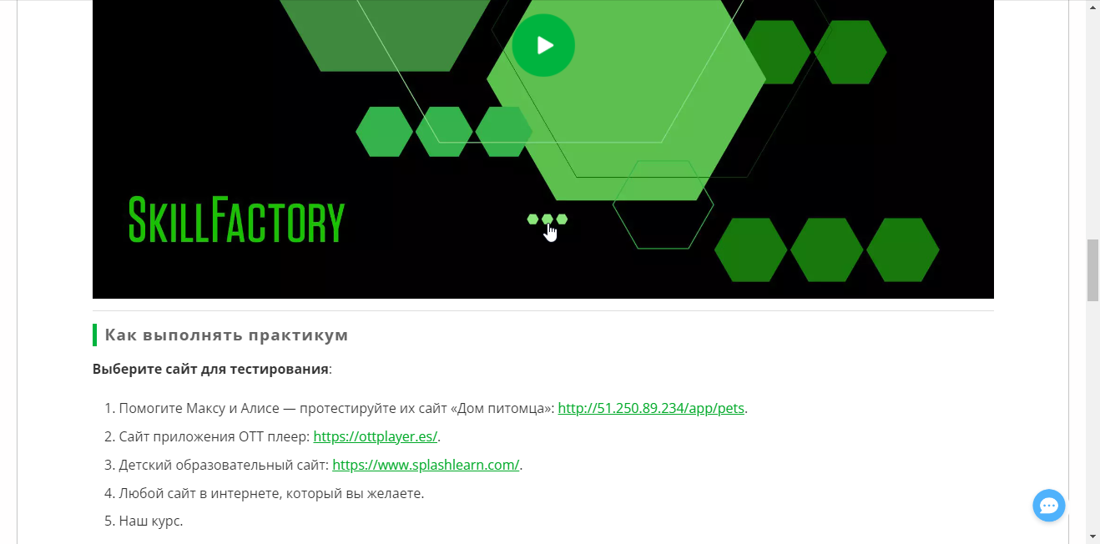
2 | Кликнуть по ссылке https://ottplayer.es/ второго пункта "Сайт приложения ОТТ плеер:" | 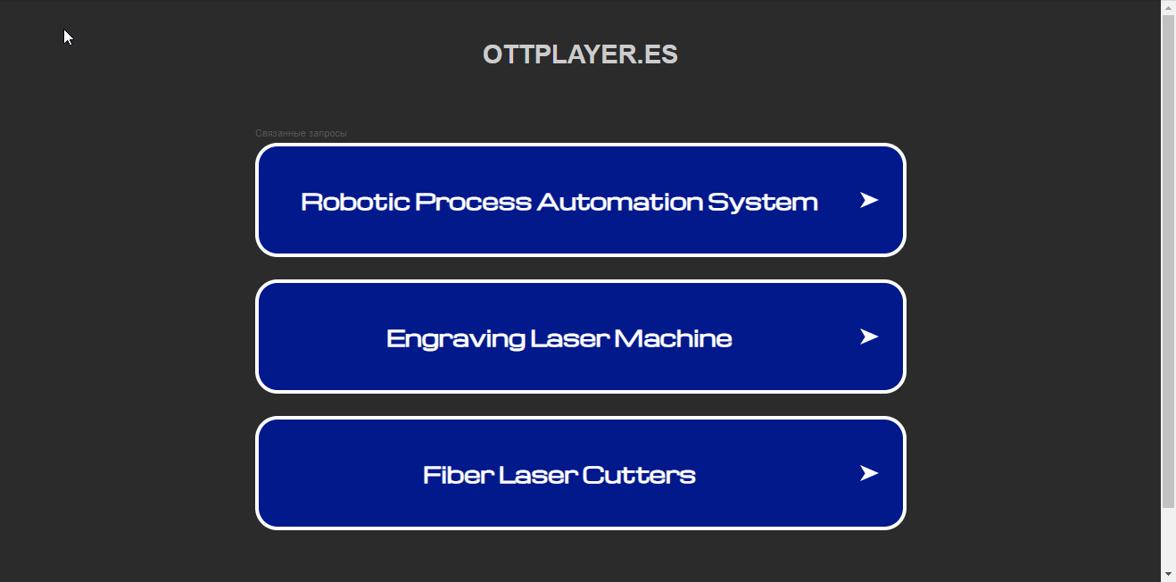 Открывается сайт "ОТТ плеер"
3
4

